상품제안서
시스템 스마트락 다이어리 32절 [특허제품] | 상품코드: F29473

 |  |  |  |  |  |  | 02-412-0044 | www.easy1.co.kr
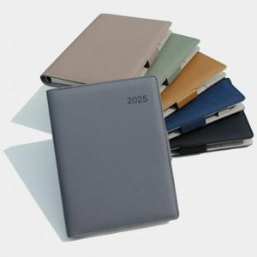

【상세/제작정보】 | 박인쇄가능 별도문의 사보(삽지)추가 가능 별도문의

【인쇄/포장옵션】 | / 포장불가능

【공급단가】 | 수량 | 100~ | 300~ | 500~ | 1,000~ | 3,000~
*VAT별도 | 단가 | 9,360원 | 9,200원 | 8,970원 | 8,810원 | 8,580원

【상품 URL】 | https://dev.easy1.co.kr:443/src/goods_detail.php?gdno=29473

